Sheet1
Exercice: Étant donnée que la vitesse est normalement distribuée sur une route, de moyenne 55~km/h et d'écart type 7 km/h, quelle est la probabilité d'observer des vitesses entre 40 et 65~km/h? Faire le calcul à partir d'une table des valeurs de la fonction de répartition de la loi normale centrée réduite.
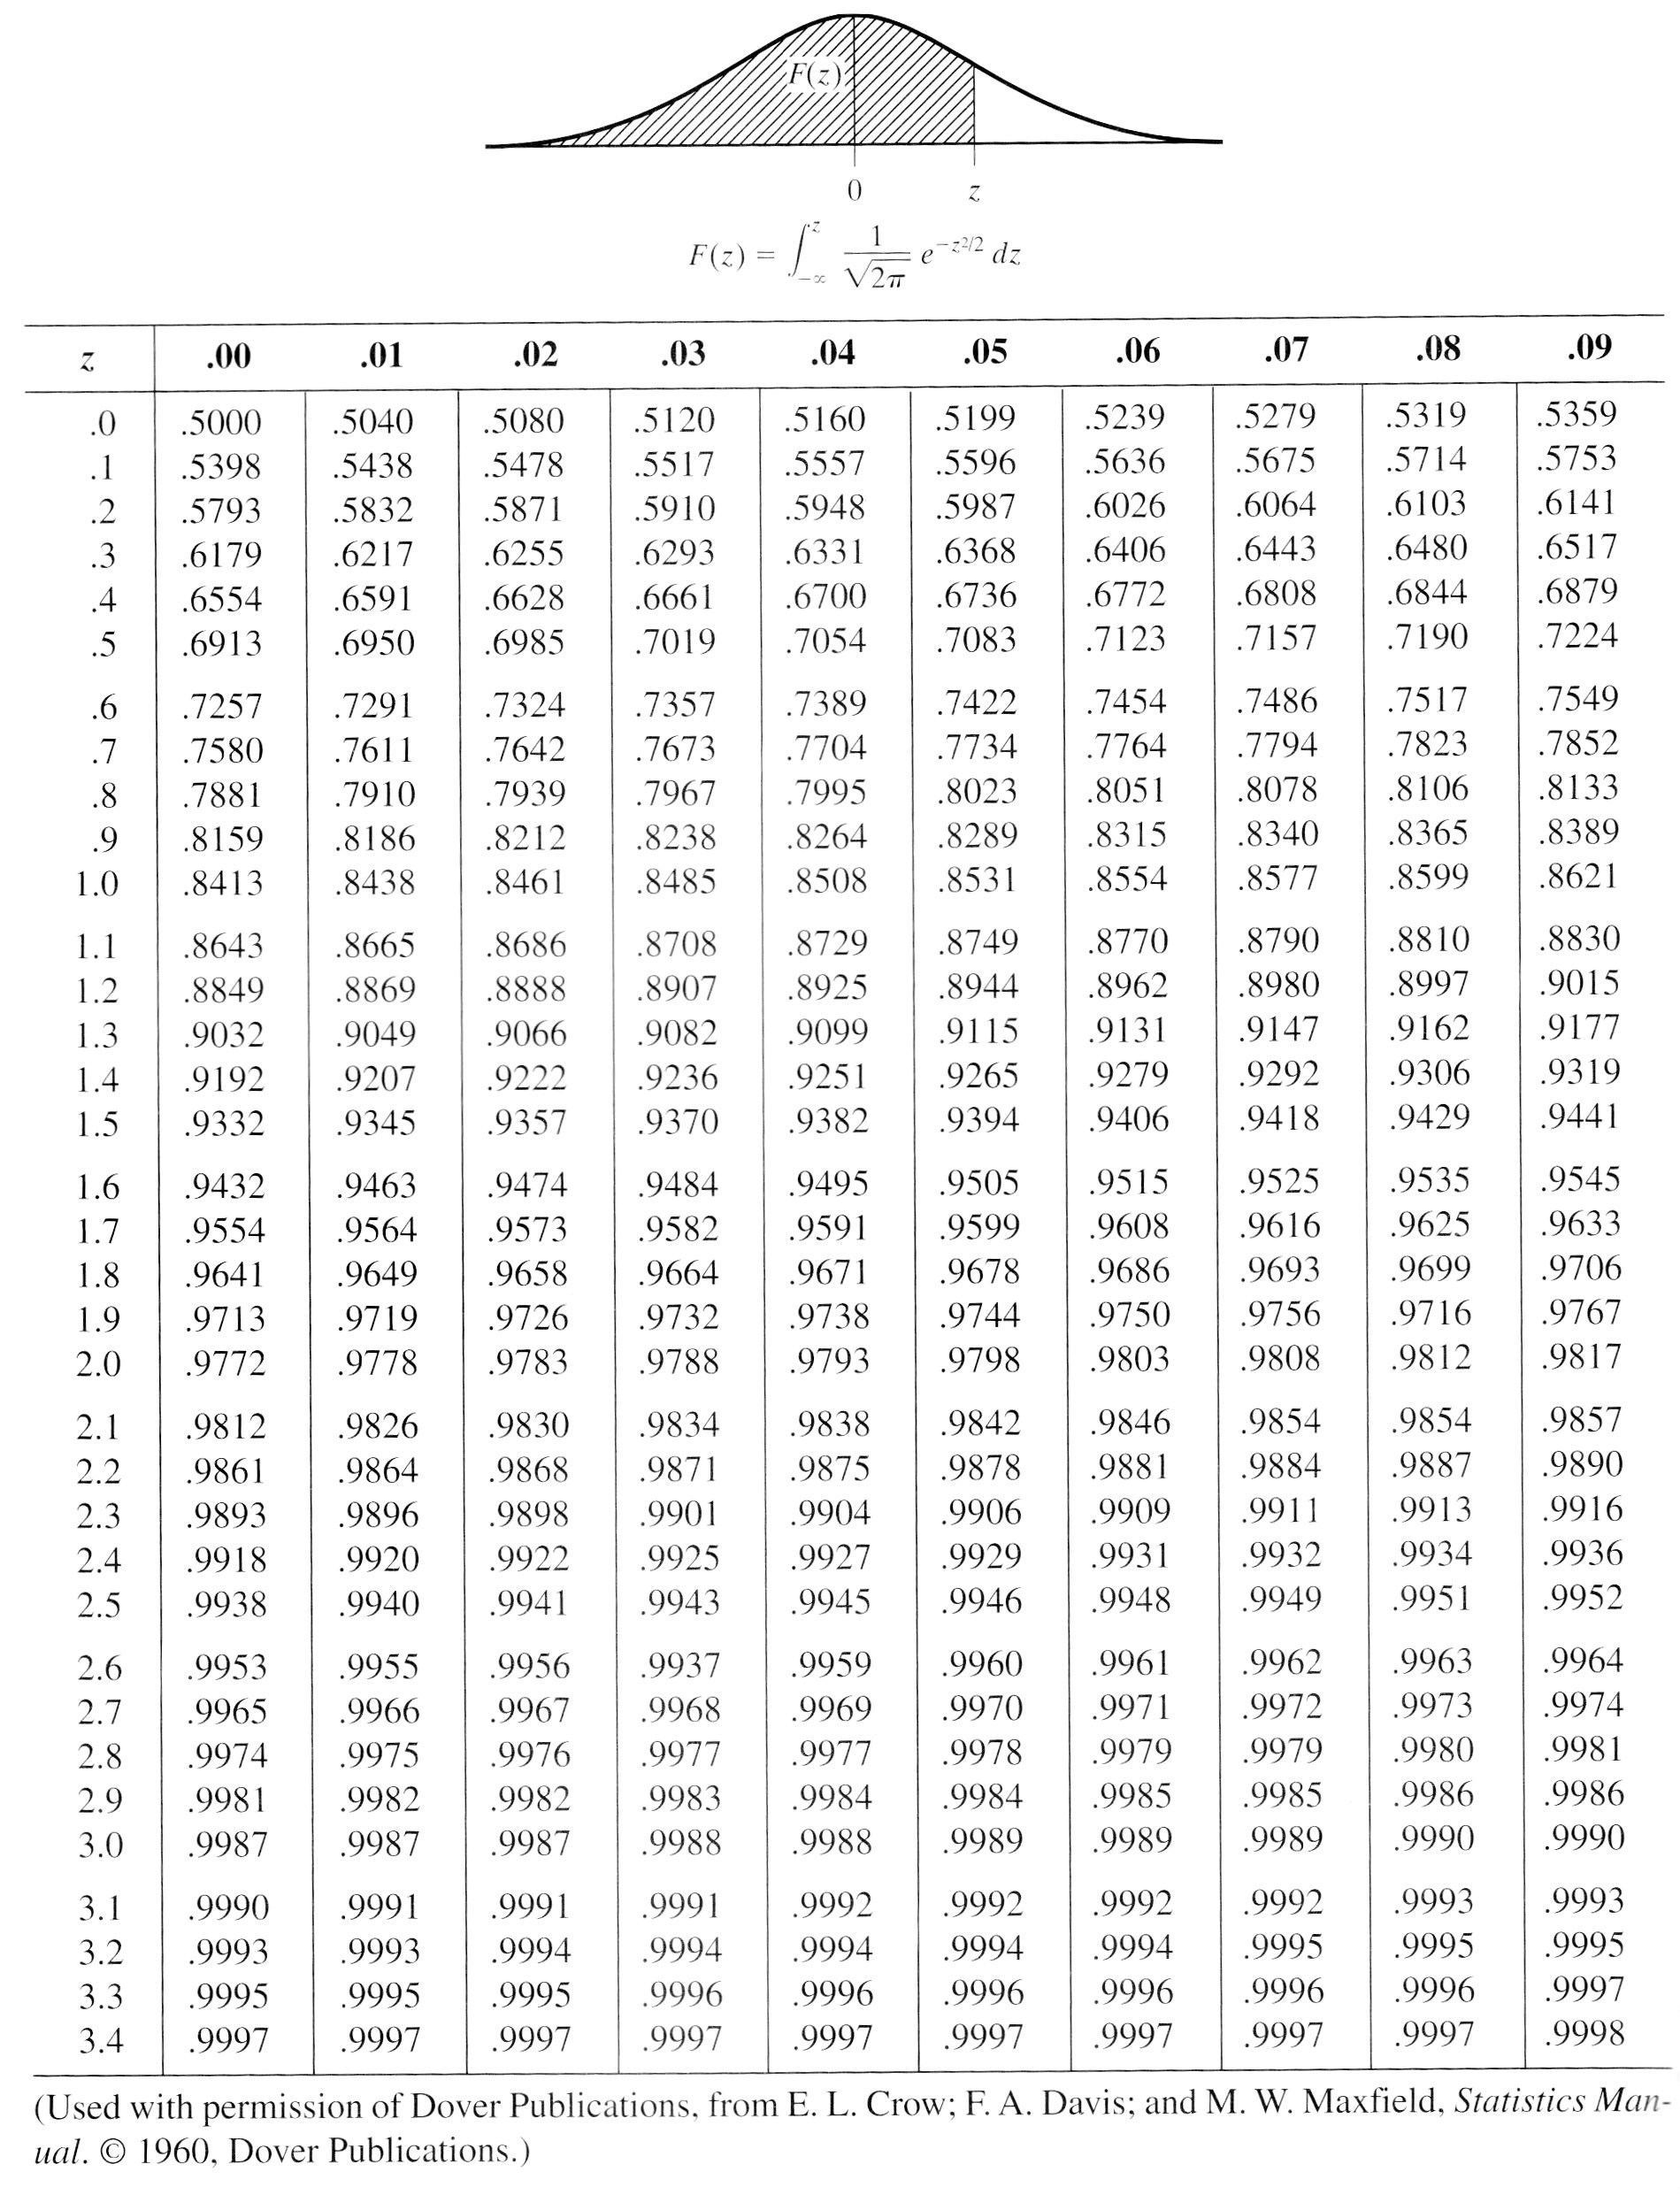
Solution
Le graphique montre le valeurs de la fonction de répartition pour les valeurs supérieures à 0.

z1 | -2.1428571429
z2 | 1.4285714286
P(40<=vitesse<=65)=P(z1<=Z<=z2) avec Z = (vitesse – mu)/sigma une variable aléatoire suivant la loi normale centrée réduite
(puisque la vitesse suit la loi normale de moyenne mu=55 et écart-type sigma=7)

P(Z<=z2)= | 0.9236 | d’après le tableau
P(Z<z1)=P(Z>-z1) car la distribution est symétrique
P(Z<z1)=1-P(Z<=-z1)= | 0.0162 | d’après le tableau

P(z1<=Z<=z2) = P(Z<=z2) -P(Z<z1) = | 0.9074 | soit la probabilité que la vitesse soit entre 40 et 65 km/h

Solution directe avec les fonctions du chiffrier

P(40<=vitesse<=65)=P(vitesse<=65)-P(vitesse<=40)
P(vitesse<=65) | 0.92343627449
P(vitesse<=40) | 0.016062285604
P(40<=vitesse<=65)= | 0.90737398889

Solution directe avec Python

from scipy.stats import norm Probabilite = norm.cdf(65,55,7) - norm.cdf(40,55,7)

